Main Flow
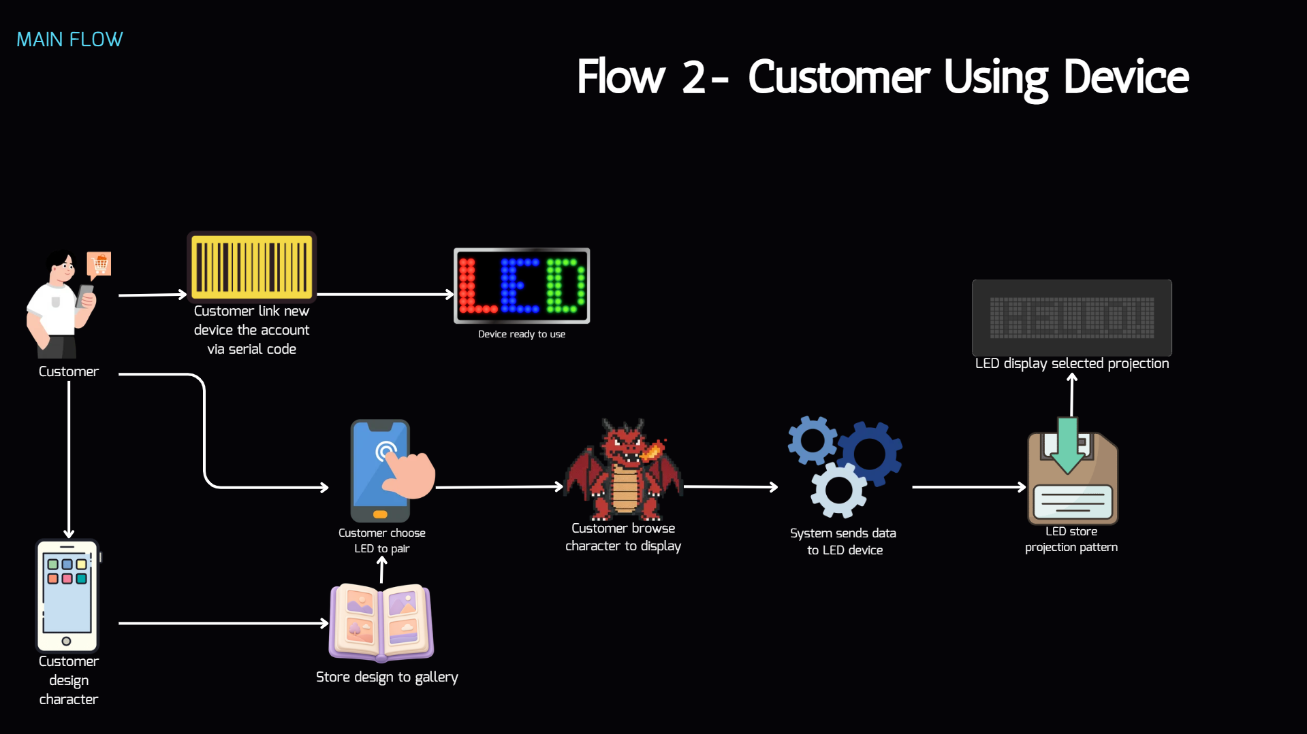
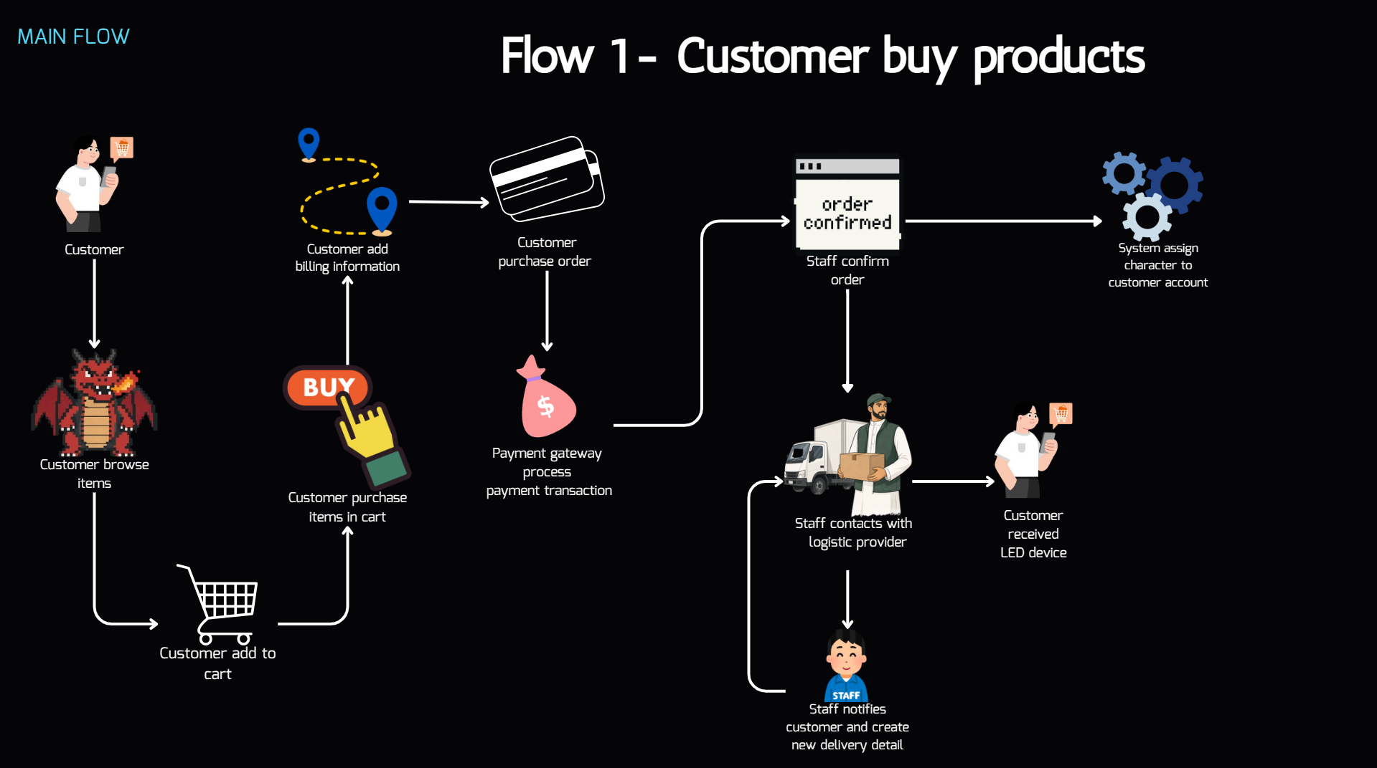

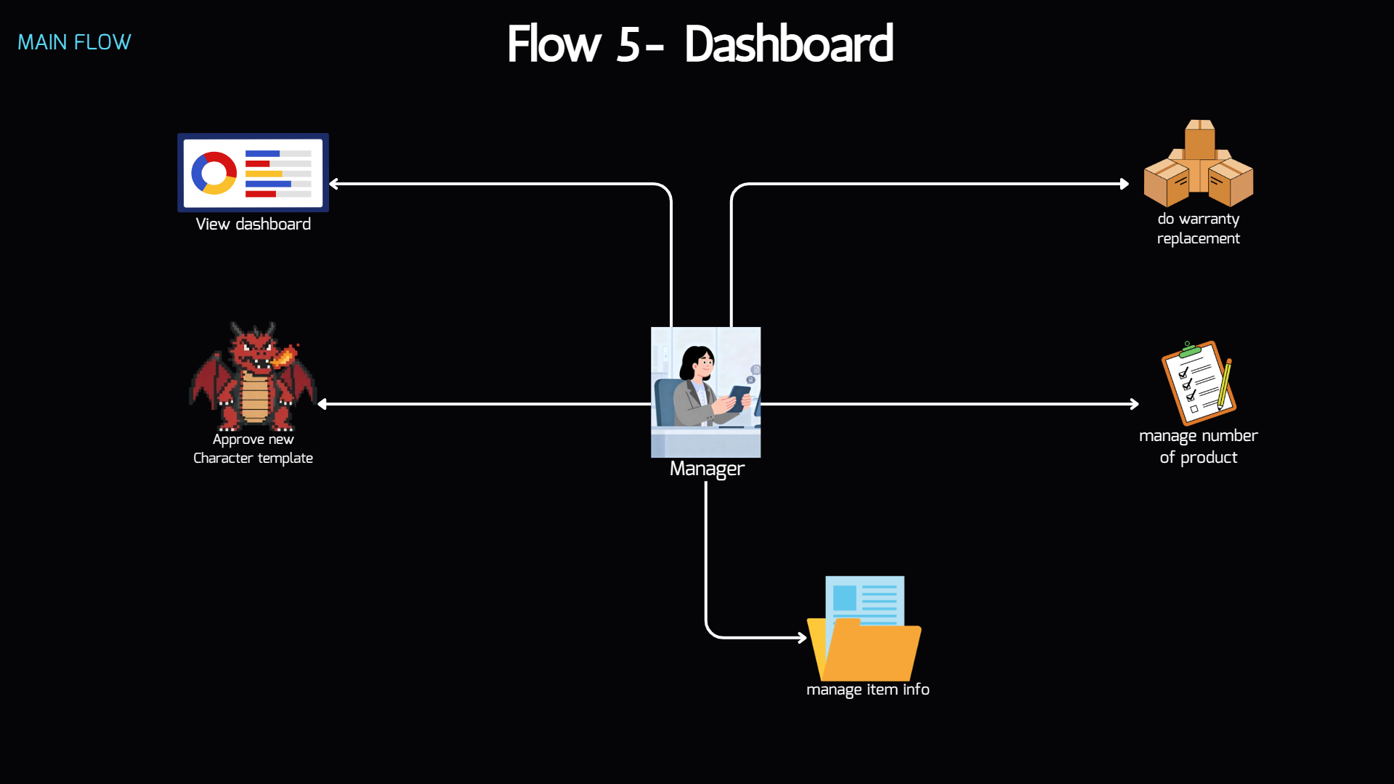

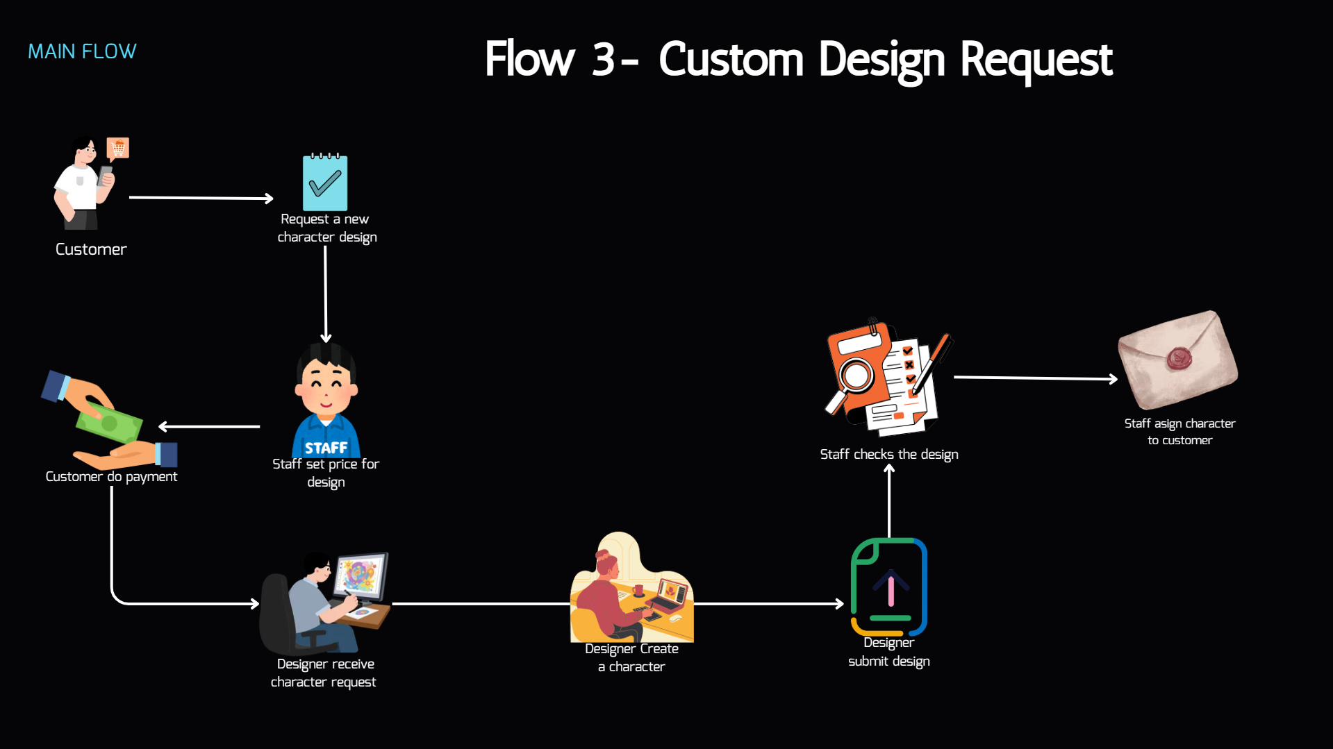
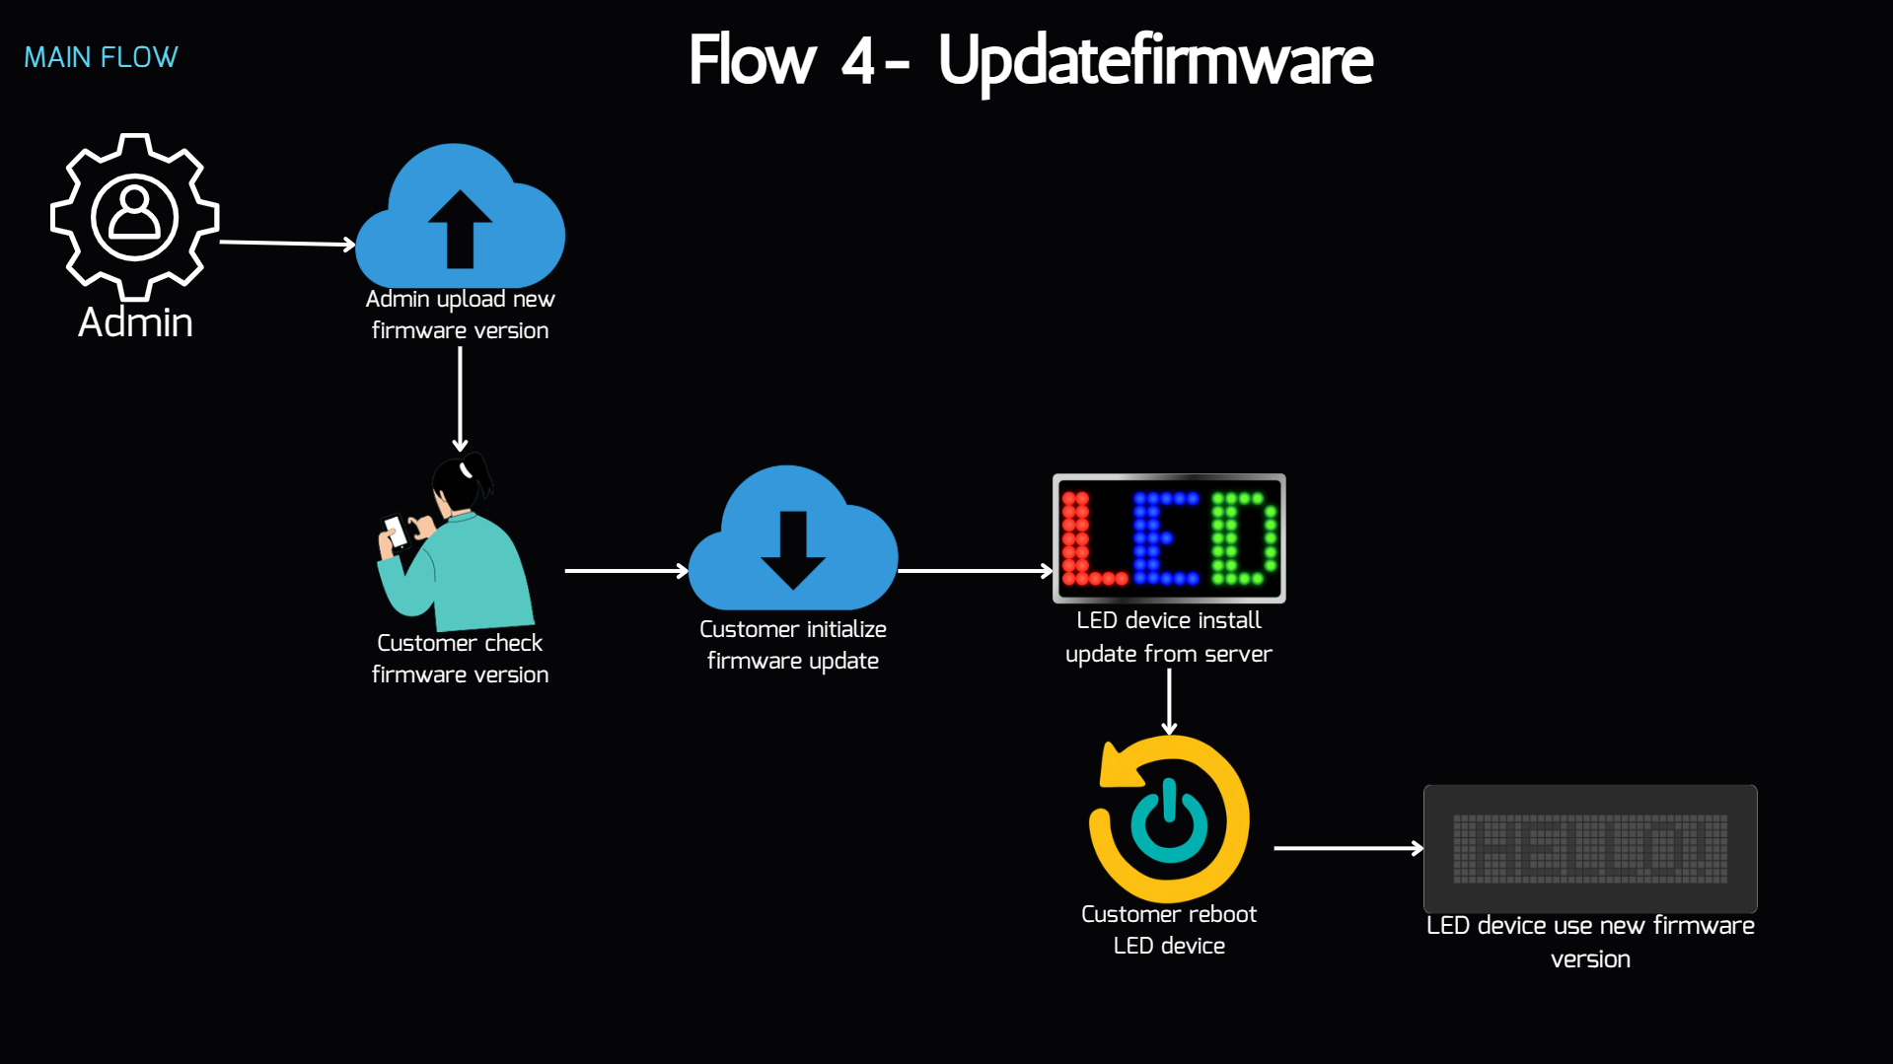

Main Features
STT | Main Flow | Feature Name | Note | Detail | Actor | Business Rule (draft)
 | Flow 1 | Authentication & Authorization | Login Register account Forgot password
2 | Flow 1 | Item Browsing | Xem danh sách các Items Xem chi tiết của 1 item |  | Customer, Guest
3 | Flow 1 | Cart Management | Xem danh sách các items trong CartList Thêm Items vào Cart Tăng giảm/ sủa số lượng của Items Xoá Items khỏi CartList |  | Customer
4 | Flow 1 | Checkout | Nhập/Chọn địa chỉ Chọn phương thức thanh toán Xác nhận đặt hàng | BILLING INFORMATION thanh toán momo cân nhắc về việc lưu danh sách địa chỉ (nếu đã đăng nhập và cập nhật thông tin vận chuyển trong tài khoản) Tạo order: thằng người dùng bấm thanh toán -> biến tất cả thành order gửi cho staff | Customer | Mua hàng cần đăng nhập. Sau khi chuyển khoản xong đơn hàng mới được tạo Địa chỉ user input dùng map iframe do bên thứ 3 sau đó chuyển đổi về thông tin geocode lat/long Sau khi thanh toán/đơn hàng tạo thành công. Gửi Mail/SMS đến khách chứa thông tin đơn hàng. Optionally link the device to their account automatically if user requested for it when checkout
5 | Flow 1 | Order History & Tracking | Xem lịch sử mua hàng Quản lý địa chỉ nhận hàng Theo dõi trạng thái đơn hàng Hủy đơn hàng |  | Customer | Đơn hàng chỉ được hủy nếu staff chưa vận chuyển vật phẩm cho bên giao hàng
6 | Flow 1 | Customer Order Management | Tạo customer order thủ công Xem thông tin customer order Cập nhật customer order Xác nhận nhận hàng (?) Tạo đơn vận chuyển Đồng bộ trạng thái giao hàng In đơn vận chuyển | State: created/shipped/completed/cancelled/deleted/refunded | Staff
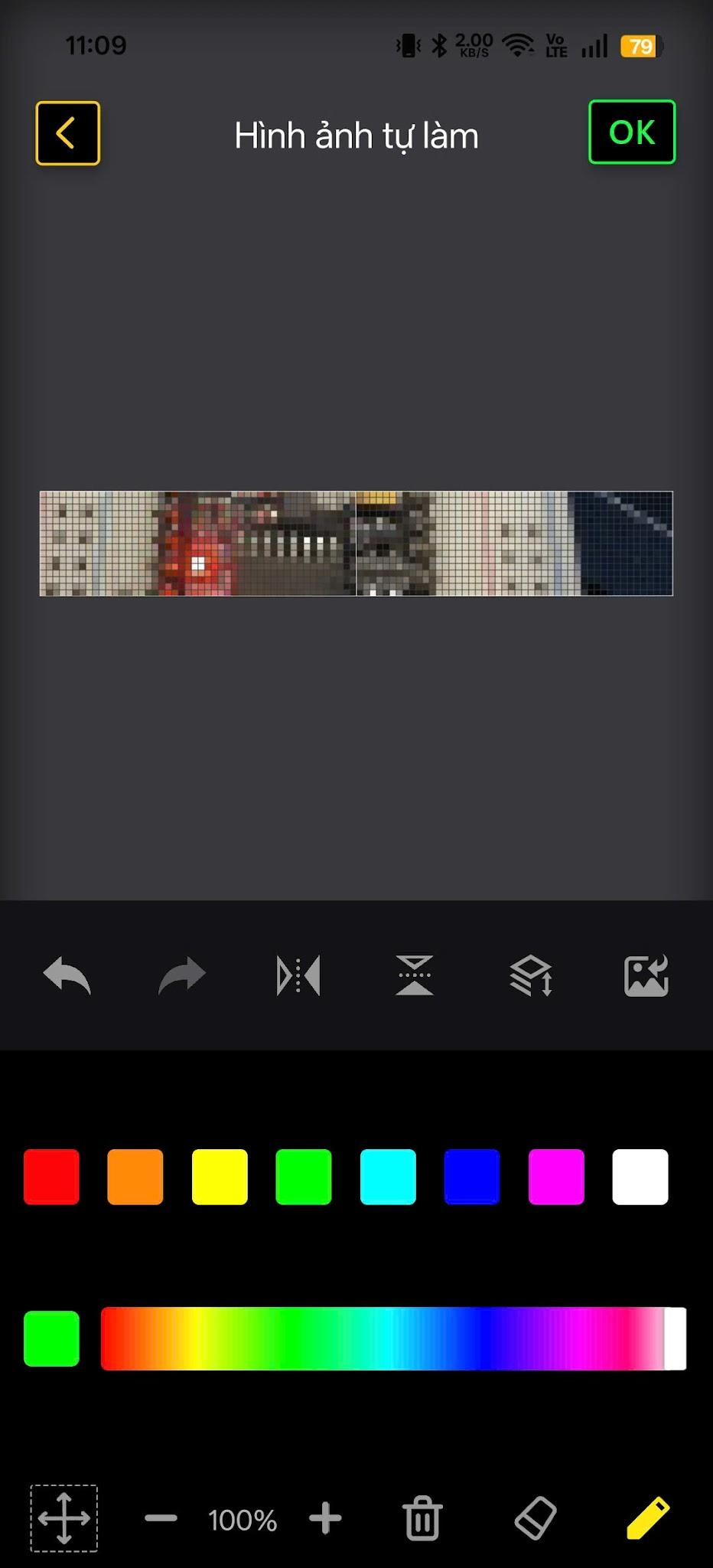
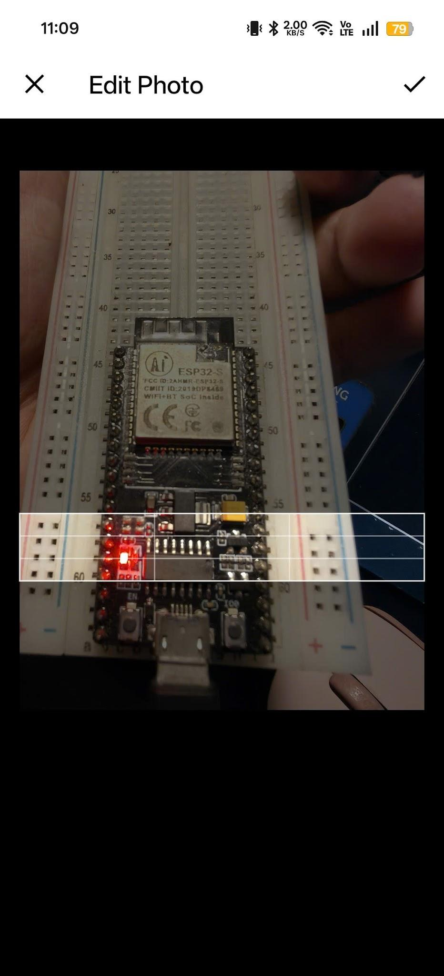
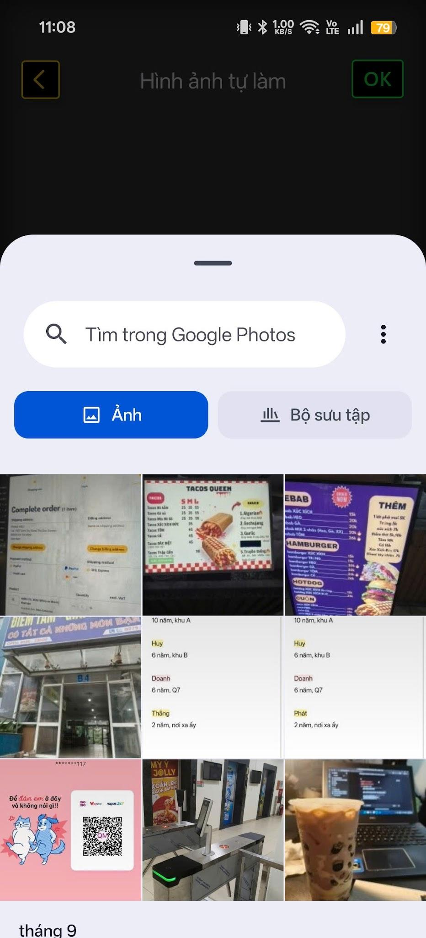
7 | Flow 2 | Device Management | Đăng kí thiết bị mới Xem danh sách thiết bị đã sở hữu Xem chi tiết trạng thái thiết bị Quản lý cấu hình hiết bị Kết nối/Ngắt kết nối thiết bị Kiểm tra phiên bản firmware hiện tại Cập nhật firmware thiết bị Project item to device | Setting gồm chỉnh độ sáng, đổi tên, bật/tắt, hẹn giờ tắt, vv... | Customer | Đăng kí: quét QRCode Kết nối bluetooth: 1 lần 1 thiết bị, không kết nối nhiều thiết bị cùng lúc Thiết bị chỉ được lưu 1 design để chiếu (cho mỗi state) và sẽ bị ghi đè khi user đẩy design mới lên thiết bị Customer có thể xem danh sách thiết bị và đăng ký thiết bị mới trên cả web lẫn app mobile
8 | Flow 2 | Gallery Management | Xem items đã sở hữu Xem items đã tự thiết kế Import file design Manage and redeem item giftcode | phân gallery làm 2 - tải từ store và diy Link Character vào account: mua skin/mua character | Customer | Mấy cái items đã mua không được xoá Character khi mua có bao gồm option mua dạng mã code, sau khi mua cần nhập vào hệ thống để redeem
9 | Flow 2 | LED Design Customization | Tạo và chỉnh sửa design Nhập text và chỉnh hiệu ứng Tải ảnh và tự động nén/resize ảnh Lưu/xuất file design | Cần chọn thiết bị trước khi tạo design để xác định canvas size Ref chức năng chỉnh sửa text/ import image của Divoom app Lưu file vào gallery. Xuất file dưới dạng GIF/PNG hoặc tự define file extension riêng | Customer
10 | Flow 3 | Custom Art Request Management (Staff) | View request list Duyệt request Set/chỉnh sửa giá của request | Chỉnh sửa request trước khi duyệt: cus request -> cus chỉnh sửa trước khi staff duyệt: duyệt | Staff | số lần chỉnh sửa tối đa thanh toán chi phí phát sinh có 3 cột giá: gia thanh toán ban đầu+ chi phí phát sinh = tổng chi phí
11 |  | Custom Art Request Management (Customer) | Tạo request Thanh toán request Hủy request Chat real-time với staff |  | Customer
12 |  | Custom Art Request Management (Designer) | Update custom art request ticket |  | Designer
13 | Flow 4 | Device Firmware Administration | Tải lên phiên bản firmware mới Quản lý danh sách phiên bản firmware |  | Admin
14 | Flow 5 | Items Management | Xem danh sách các Items được đề xuất Lọc Items theo điều kiện Xem chi tiết của 1 item Tạo items Chỉnh sửa items |  | Manager
15 | Flow 5 | Inventory Management | Create/Update/View Stock LED Model Track Inventory/Purchased LED Model status |  | Manager
16 |  | Identity and Access Management | Create/Update/View/Delete User Create/Update/View/Delete Role |  | Admin
17 |  | System Monitoring | Create/View System Log Download archived log file(s) Monitor system component(s) health |  | Admin, System | Archived system log được lưu trong server upto 30 ngày
18 |  | Others | Manage user profile Customer manage and submit warranty claim Manager manage and process warranty claim Manager manage and create new art/ digital item request ticket for store publishing Manager view dashboard for operational metrics & business analytics Desginer manage and update manager's art/digital item request ticket

